サイトマップ構造図
サイトマップ構造図
共通情報 | システム名 | 洋服を扱うショッピングサイト | 作成者 | 秋枝
 | 工程名 | 外部設計 | 作成日付 | 2022-10-07
 | ドキュメント名 | 洋服を扱うショッピングサイト 外部設計書 | バージョン | v1.0
書誌情報 | 書誌名称 | サイトマップ構造図 | 更新者
 | 概要 | サイトマップを図で表した画面 | 更新日付

ホーム画面
メニュー画面

おすすめ商品
表示画面
商品画面
ログイン画面
カート画面
ブログ一覧画面
ブランド
選択画面
カテゴリー
詳細画面
新商品
表示画面

商品画面
商品画面
決済画面
新規登録画面
決済画面
ブログ詳細画面
ブランド
詳細画面
商品画面

アカウント画面

画面遷移図
画面遷移図
共通情報 | システム名 | 洋服を扱うショッピングサイト | 作成者 | 秋枝
 | 工程名 | 外部設計 | 作成日付 | 2022-10-07
 | ドキュメント名 | 洋服を扱うショッピングサイト 外部設計書 | バージョン | v1.0
書誌情報 | 書誌名称 | 画面遷移図 | 更新者
 | 概要 | サイトの画面遷移図 | 更新日付

メニュー画面
[HOME]
ホーム画面
[商品画像]

[NEW ARRIVALS下の
View more]
[RECOMMEND ITEM下の
View more]

[CATEGORY
セレクトボックス]
[BRAND]
[BRAND
セレクトボックス]
[カート]
[BLOG]
[ログイン]

カテゴリー
詳細画面
ブランド
選択画面
ブランド
詳細画面
カート画面
ブログ一覧画面
[新規登録]
ログイン画面
新商品
表示画面
おすすめ商品
表示画面

[ブランドロゴ]
[View more]
[ログイン]
[決済]
[ログアウト]
[商品画像]
アカウント画面
[商品画像]
[商品画像]
[商品画像]
[商品画像]
決済画面
[戻る]
ブログ詳細画面

新規登録画面
商品画面
[商品画像]
[登録]
[商品ページへ]

[HOME]

(G1-0共通)メニュー画面
画面レイアウト定義
共通情報 |  | システム名 | 洋服を扱うショッピングサイト |  |  |  |  |  |  |  |  |  |  |  |  | 作成者 | 秋枝
 |  | 工程名 | 画面設計 |  |  |  |  |  |  |  |  |  |  |  |  | 作成日付 | 2022-10-07
 |  | ドキュメント名 | 洋服を扱うショッピングサイト 外部設計書 |  |  |  |  |  |  |  |  |  |  |  |  | バージョン | v1.0
書誌情報 |  | 書誌名 | メニュー画面 |  |  |  |  |  |  |  |  |  |  |  |  | 更新者
 |  | 画面ID | G1-0 |  | 画面の名称 |  | メニュー画面 |  |  |  |  |  |  |  |  | 更新日付
 |  | 概要 | サイト内共通のメニュー画面
レイアウト図 |  |  |  |  |  |  |  |  |  |  |  | 操作手順

 |  |  |  |  |  |  |  |  |  |  |  |  | 「HOME」ボタンを押下すると、ホーム画面へ遷移する
 |  |  |  |  |  |  |  |  |  |  |  |  | 「BRAND」ボタンを押下すると、ブランド選択画面へ遷移する
 |  |  |  |  |  |  |  |  |  |  |  |  | 「BRAND」横のセレクトボックスを押下すると、ブランド選択画面へ遷移する
 |  |  |  |  |  |  |  |  |  |  |  |  | 「CATEGORY」セレクトボックスを押下すると、カテゴリー詳細画面へ遷移する
 |  |  |  |  |  |  |  |  |  |  |  |  | 「BLOG」ボタンを押下すると、ブログ一覧画面へ遷移する
 |  |  |  |  |  |  |  |  |  |  |  |  | 「カート」ボタンを押下すると、カート画面へ遷移する
 |  |  |  |  |  |  |  |  |  |  |  |  | 「アカウント」ボタンを押下すると、アカウント画面へ遷移する
 |  |  |  |  |  |  |  |  |  |  |  |  |  | →ログイン処理を実行していなければ、ログイン画面へ遷移する

⑥
⑦

①
②
③
④
⑤

使用する部品
識別ID | ラベル |  | 入力／表示 | 部品の種類 |  | 表示桁数 | 入力桁数 | データ型 | 文字種 | 初期表示 | 設定元 |  | 設定先 |  | 説明
① | HOME |  | - | ボタン |  | - | - | - | - | - |  |  |  |  | ホーム画面へ遷移するボタン
② | BRNOD |  | - | ボタン |  | - | - | - | - | - |  |  |  |  | ブランド選択画面へ遷移するボタン
 | CATEGORY |  | - | セレクトボックス |  | - | - | 文字型 | 全角 | - |  |  |  |  | カテゴリー詳細画面へ遷移するセレクトボックス
④ | CATEGORY |  | - | セレクトボックス |  | - | - | 文字型 | 全角 | - |  |  |  |  | カテゴリー詳細画面へ遷移するセレクトボックス
⑤ | BLOG |  | - | ボタン |  | - | - | - | - | - |  |  |  |  | ブログ一覧画面へ遷移するボタン
⑥ | カート |  | - | ボタン |  | - | - | - | - | - |  |  |  |  | カート画面へ遷移するボタン
⑦ | アカウント |  | - | ボタン |  | - | - | - | - | - |  |  |  |  | ログイン処理を実行していればアカウント画面へ していなければログイン画面へ遷移するボタン

(G1-1)ホーム画面
画面レイアウト定義
共通情報 |  | システム名 | 洋服を扱うショッピングサイト |  |  |  |  |  |  |  |  |  |  |  |  | 作成者 | 秋枝
 |  | 工程名 | 画面設計 |  |  |  |  |  |  |  |  |  |  |  |  | 作成日付 | 2022-10-07
 |  | ドキュメント名 | 洋服を扱うショッピングサイト 外部設計書 |  |  |  |  |  |  |  |  |  |  |  |  | バージョン | v1.0
書誌情報 |  | 書誌名 | ホーム画面 |  |  |  |  |  |  |  |  |  |  |  |  | 更新者
 |  | 画面ID | G1-1 |  | 画面の名称 |  | ホーム画面 |  |  |  |  |  |  |  |  | 更新日付
 |  | 概要 | サイトのホーム画面
レイアウト図 |  |  |  |  |  |  |  |  |  |  |  | 操作手順
①-3
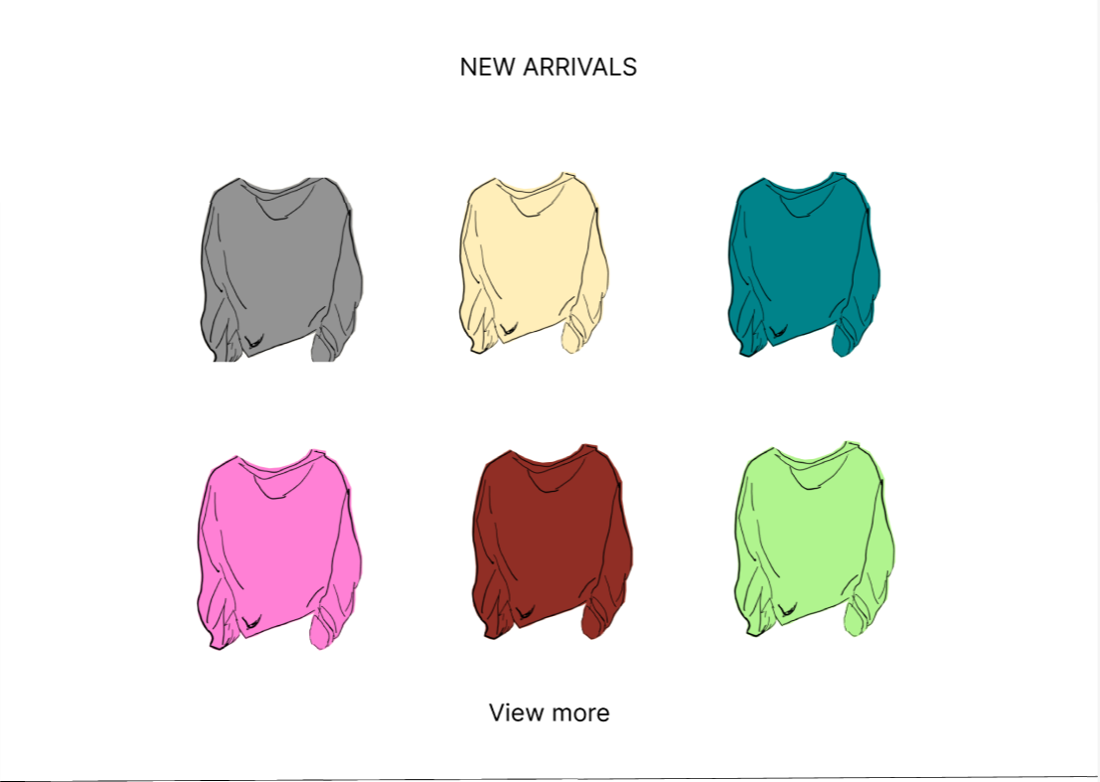
①-2
①-1
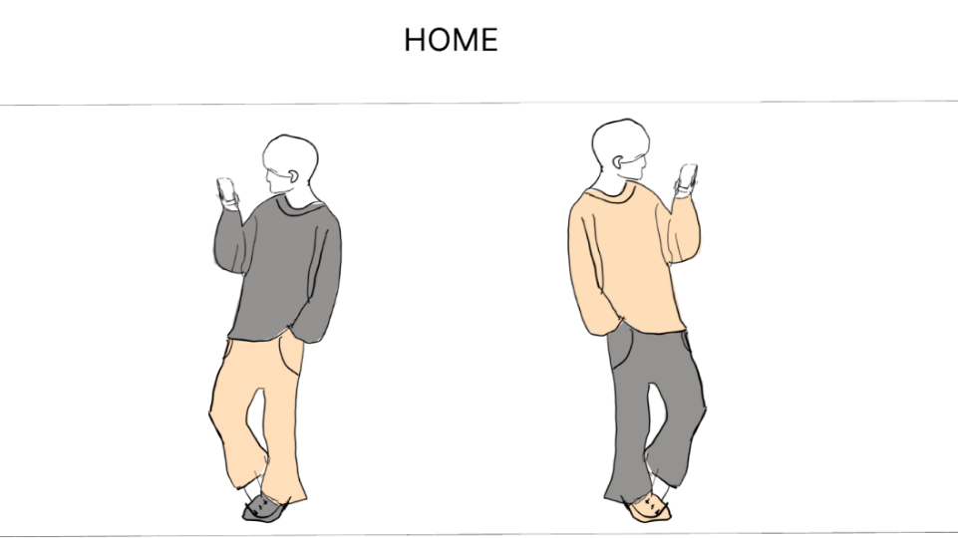
 |  |  |  |  |  |  |  |  |  |  |  |  | 「NEW ARRIVALS」内には新商品を表示する
 |  |  |  |  |  |  |  |  |  |  |  |  |  | →「NEW ARRIVALS」内の商品リンクを押下すると、それぞれの商品画面へ遷移する
 |  |  |  |  |  |  |  |  |  |  |  |  |  | →「View more」ボタンを押下すると、新商品画面へ遷移する

 |  |  |  |  |  |  |  |  |  |  |  |  | 「RECOMMEEND ITEM」内にはユーザーへのおすすめ商品を表示する
 |  |  |  |  |  |  |  |  |  |  |  |  |  | →「RECOMMEND ITEM」内の商品リンクを押下すると、それぞれの商品画面へ遷移する
 |  |  |  |  |  |  |  |  |  |  |  |  |  | →「View more」ボタンを押下すると、おすすめ商品表示画面へ遷移する
①-5
 |  |  |  |  |  |  |  |  |  |  |  |  | 「BRAND」内には取り扱っているブランドを表示する
 |  |  |  |  |  |  |  |  |  |  |  |  |  | →「BRAND」内のブランドロゴを押下すると、それぞれのブランド詳細画面へ遷移する
 |  |  |  |  |  |  |  |  |  |  |  |  |  | →「Show more」ボタンを押下すると、ブランド選択画面へ遷移する

②
①-6
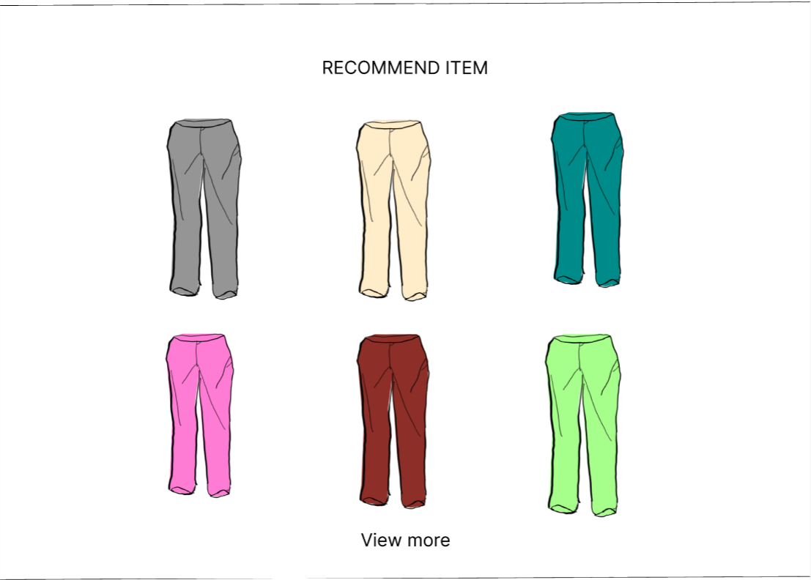
③-1
③-2
③-3
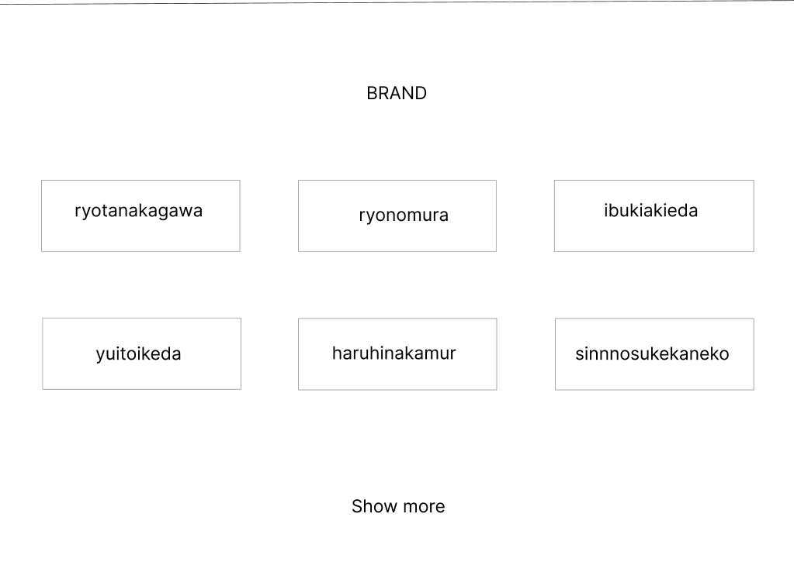
①-4

⑤-1
⑤-2
⑤-3

③-6
⑤-5
⑤-4
⑤-6
⑥
④
③-4
③-5

使用する部品
識別ID | ラベル |  | 入力／表示 | 部品の種類 |  | 表示桁数 | 入力桁数 | データ型 | 文字種 | 初期表示 | 設定元 |  | 設定先 |  | 説明
①-1~6 | NEW ARRIVALS |  | 表示 | リンク |  | - | - | - | - | - |  |  |  |  | 各商品画面へ遷移するリンク
② | View more |  | - | ボタン |  | - | - | - | - | - |  |  |  |  | 新商品表示画面へ遷移するボタン
③-1~6 | RECOMMEND ITEM |  | 表示 | リンク |  | - | - | - | - | - |  |  |  |  | 各商品画面へ遷移するリンク
④ | View more |  | - | ボタン |  | - | - | - | - | - |  |  |  |  | おすすめ商品表示画面へ遷移するボタン
⑤-1~6 | BRAND |  | 表示 | リンク |  | - | - | - | - | - |  |  |  |  | 各ブランド詳細画面へ遷移するリンク
⑥ | Show more |  | - | ボタン |  | - | - | - | - | - |  |  |  |  | ブランド選択画面へ遷移するボタン

(G1-2-1)ログイン画面
画面レイアウト定義
共通情報 |  | システム名 | 洋服を扱うショッピングサイト |  |  |  |  |  |  |  |  |  |  |  | 作成者 | 金子
 |  | 工程名 | 画面設計 |  |  |  |  |  |  |  |  |  |  |  | 作成日付 | 2022-10-05
 |  | ドキュメント名 | 洋服を扱うショッピングサイト 外部設計書 |  |  |  |  |  |  |  |  |  |  |  | バージョン | v1.0
書誌情報 |  | 書誌名 | ログイン画面 |  |  |  |  |  |  |  |  |  |  |  | 更新者
 |  | 画面ID | G1-2-1 |  | 画面の名称 |  | ログイン画面 |  |  |  |  |  |  |  | 更新日付
 |  | 概要 | ログインを行うための画面
レイアウト図 |  |  |  |  |  |  |  |  |  |  |  | 操作手順

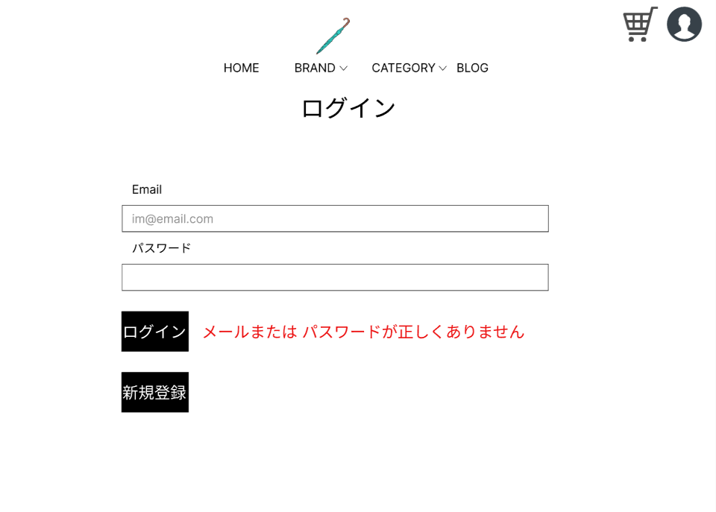
 |  |  |  |  |  |  |  |  |  |  |  |  | 「Email」テキストボックスは、Emailを入力する
 |  |  |  |  |  |  |  |  |  |  |  |  | 「パスワード」パスワードボックスは、パスワードを入力する
 |  |  |  |  |  |  |  |  |  |  |  |  | 「ログイン」ボタンを押下すると、ログイン処理を実行しログイン画面へ遷移する
 |  |  |  |  |  |  |  |  |  |  |  |  | 「新規登録」ボタンを押下すると、新規登録画面へ遷移する
 |  |  |  |  |  |  |  |  |  |  |  |  | 「エラーメッセージ」文字列は、ログイン失敗の場合にエラーメッセージを表示する

①

②

⑤

③

④

使用する部品
識別ID | ラベル |  | 入力／表示 | 部品の種類 |  | 表示桁数 | 入力桁数 | データ型 | 文字種 | 初期表示 | 設定元 |  | 設定先 | 説明
① | Email |  | - | テキストボックス |  | - | 60桁 | 文字型 | 半角 | - |  |  |  | メールアドレスを入力するテキストボックス
② | パスワード |  | - | パスワードボックス |  | - | 20桁 | 文字型 | 半角 | - |  |  |  | パスワードを入力するパスワードボックス
③ | ログイン |  | - | ボタン |  | - | - | - | - | - |  |  |  | ログイン処理を実行し、アカウント画面へ遷移するボタン
④ | 新規登録 |  | - | ボタン |  | - | - | - | - | - |  |  |  | 新規登録画面へ遷移するボタン
⑤ | (エラーメッセージ) |  | 表示 | 文字列 |  | 50桁 | - | 文字型 | 全角 | なし |  |  |  | ログイン失敗の場合、エラーメッセージを表示

(G1-2-2)新規登録画面
画面レイアウト定義
共通情報 |  | システム名 | 洋服を扱うショッピングサイト |  |  |  |  |  |  |  |  |  |  |  | 作成者 | 池田
 |  | 工程名 | 画面設計 |  |  |  |  |  |  |  |  |  |  |  | 作成日付 | 2022-10-07
 |  | ドキュメント名 | 洋服を扱うショッピングサイト 外部設計書 |  |  |  |  |  |  |  |  |  |  |  | バージョン | v1.0
書誌情報 |  | 書誌名 | 新規登録画面 |  |  |  |  |  |  |  |  |  |  |  | 更新者
 |  | 画面ID | G1-2-2 |  | 画面の名称 |  | 新規登録画面 |  |  |  |  |  |  |  | 更新日付
 |  | 概要 | 新規登録を行うための画面
レイアウト図 |  |  |  |  |  |  |  |  |  |  |  | 操作手順

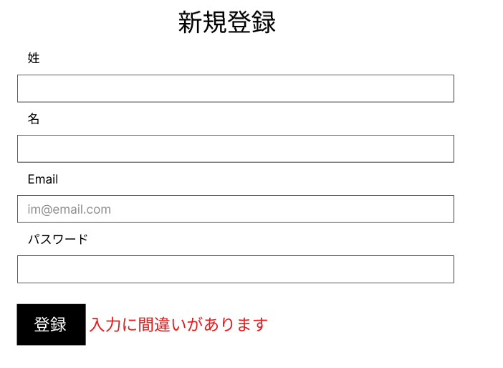
 |  |  |  |  |  |  |  |  |  |  |  |  | 「姓」テキストボックスは、性を入力するテキストボックス
 |  |  |  |  |  |  |  |  |  |  |  |  | 「名」テキストボックスは、名を入力するテキストボックス
 |  |  |  |  |  |  |  |  |  |  |  |  | 「Email」テキストボックスは、メールアドレスを入力するテキストボックス
 |  |  |  |  |  |  |  |  |  |  |  |  | 「パスワード」パスワードボックスは、パスワードを入力するテキストボックス
 |  |  |  |  |  |  |  |  |  |  |  |  | 「登録」ボタンを押下すると、ユーザー登録を行い、アカウント画面へ遷移する
①
 |  |  |  |  |  |  |  |  |  |  |  |  | 「エラーメッセージ」文字列は、入力に間違いがあった場合、エラーメッセージを表示する

②

③

④

⑥
⑤

使用する部品
識別ID | ラベル |  | 入力／表示 | 部品の種類 |  | 表示桁数 | 入力桁数 | データ型 | 文字種 | 初期表示 | 設定元 |  | 設定先 | 説明
① | 姓 |  | 入力 | テキストボックス |  | - | 10桁 | 文字型 | 全角 | なし |  |  |  | 姓を入力するテキストボックス
② | 名 |  | 入力 | テキストボックス |  | - | 10桁 | 文字型 | 全角 | なし |  |  |  | 名を入力するテキストボックス
③ | Email |  | 入力 | テキストボックス |  | - | 60桁 | 文字型 | 半角 | なし |  |  |  | メールアドレスを入力するテキストボックス
④ | パスワード |  | 入力 | パスワードボックス |  | - | 20桁 | 文字型 | 半角 | なし |  |  |  | パスワードを入力するパスワードボックス
⑤ | 登録 |  | ボタン | ボタン |  | - | - | - | - | - |  |  |  | ユーザー登録を行い、アカウント画面へ遷移するボタン
⑥ | (エラーメッセージ) |  | 表示 | 文字列 |  | 20桁 | - | 文字型 | 全角 | なし |  |  |  | 入力に間違いがあった場合、エラーメッセージを表示する

(G1-2-3)アカウント画面
画面レイアウト定義
共通情報 |  | システム名 | 洋服を扱うショッピングサイト |  |  |  |  |  |  |  |  |  |  |  | 作成者 | 池田
 |  | 工程名 | 画面設計 |  |  |  |  |  |  |  |  |  |  |  | 作成日付 | 2022-10-07
 |  | ドキュメント名 | 洋服を扱うショッピングサイト 外部設計書 |  |  |  |  |  |  |  |  |  |  |  | バージョン | v1.0
書誌情報 |  | 書誌名 | アカウント画面 |  |  |  |  |  |  |  |  |  |  |  | 更新者
 |  | 画面ID | G1-2-3 |  | 画面の名称 |  | アカウント画面 |  |  |  |  |  |  |  | 更新日付
 |  | 概要 | サイトに登録している自分の情報がわかる画面
レイアウト図 |  |  |  |  |  |  |  |  |  |  |  | 操作手順

 |  |  |  |  |  |  |  |  |  |  |  |  | 「登録されている住所」文字列は、ユーザーの名前、住所を表示する
 |  |  |  |  |  |  |  |  |  |  |  |  | 「注文履歴」文字列は、注文履歴を表示する
 |  |  |  |  |  |  |  |  |  |  |  |  | 「ログアウト」ボタンを押下すると、ログアウト処理を実行しログイン画面へ遷移するボタン
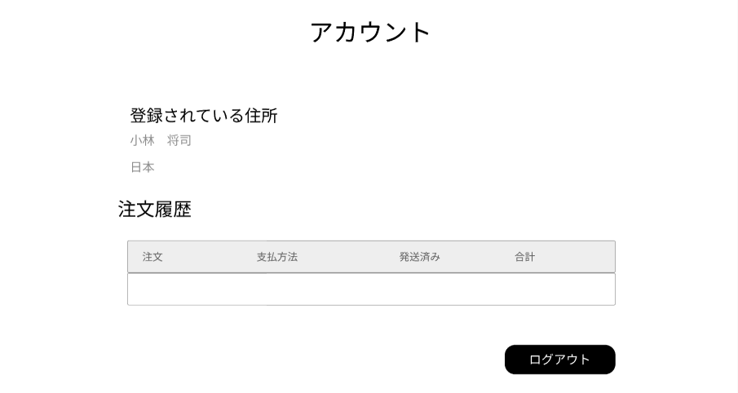

①

②

③

使用する部品
識別ID | ラベル |  | 入力／表示 | 部品の種類 |  | 表示桁数 | 入力桁数 | データ型 | 文字種 | 初期表示 | 設定元 |  | 設定先 | 説明
① | 登録されている住所 |  | 表示 | 文字列 |  | 200桁 | - | - | 全角 | なし |  |  |  | ユーザーの名前、住所を表示する
② | 注文履歴 |  | 表示 | 文字列 |  | 200桁 | - | - | 全角 | なし |  |  |  | 注文履歴を表示する
③ | ログアウト |  | - | ボタン |  | - | - | - | - | - |  |  |  | ログアウト処理を実行し、ログイン画面へ遷移するボタン

(G1-3)カート画面
画面レイアウト定義
共通情報 |  | システム名 | 洋服を扱うショッピングサイト |  |  |  |  |  |  |  |  |  |  |  | 作成者 | 金子
 |  | 工程名 | 画面設計 |  |  |  |  |  |  |  |  |  |  |  | 作成日付 | 2022-10-07
 |  | ドキュメント名 | 洋服を扱うショッピングサイト 外部設計書 |  |  |  |  |  |  |  |  |  |  |  | バージョン | v1.0
書誌情報 |  | 書誌名 | カート画面 |  |  |  |  |  |  |  |  |  |  |  | 更新者
 |  | 画面ID | G1-3 |  | 画面の名称 |  | カート画面 |  |  |  |  |  |  |  | 更新日付
 |  | 概要 | カートの中がわかる画面
レイアウト図 |  |  |  |  |  |  |  |  |  |  |  | 操作手順

 |  |  |  |  |  |  |  |  |  |  |  |  | カートに入れた商品の商品情報を表示する

 |  |  |  |  |  |  |  |  |  |  |  |  | 「決済」ボタンを押下すると、決済画面遷移する

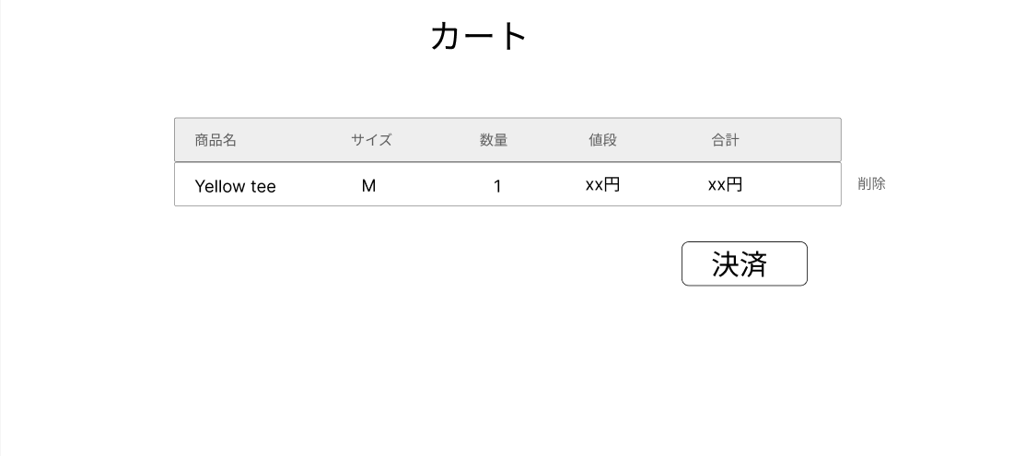
①
②
③
④
⑤
⑥

⑦

使用する部品
識別ID | ラベル |  | 入力／表示 | 部品の種類 |  | 表示桁数 | 入力桁数 | データ型 | 文字種 | 初期表示 | 設定元 |  | 設定先 | 説明
① | 商品名 |  | 表示 | テキスト |  | 100桁 | - | 文字型 | 全角 | なし |  |  |  | カートに入れた商品の商品名を表示する
② | サイズ |  | 表示 | テキスト |  | 4桁 | - | 文字型 | 全角 | なし |  |  |  | カートに入れた商品のサイズを表示する
③ | 数量 |  | 表示 | テキスト |  | 2桁 | - | 整数型 | 半角 | なし |  |  |  | カートに入れた商品の数量を表示する
④ | 値段 |  | 表示 | テキスト |  | 4桁 | - | 整数型 | 半角 | なし |  |  |  | カートに入れた商品の単価を表示
⑤ | 合計 |  | 表示 | テキスト |  | 10桁 | - | 整数型 | 半角 | なし |  |  |  | カートに入れた商品の単価×数量の合計を表示
⑥ | 削除 |  | 入力 | ボタン |  | - | - | - | - | - |  |  |  | カートに入れた商品の削除処理を行うボタン
⑦ | 決済 |  | - | ボタン |  | - | - | - | - | - |  |  |  | 決済画面へ遷移するボタン

(G1-4-1)ブログ一覧画面
画面レイアウト定義
共通情報 |  | システム名 | 洋服を扱うショッピングサイト |  |  |  |  |  |  |  |  |  |  |  | 作成者 | 池田
 |  | 工程名 | 画面設計 |  |  |  |  |  |  |  |  |  |  |  | 作成日付 | 2022-10-03
 |  | ドキュメント名 | 洋服を扱うショッピングサイト 外部設計書 |  |  |  |  |  |  |  |  |  |  |  | バージョン | v1.0
書誌情報 |  | 書誌名 | ブログ一覧画面 |  |  |  |  |  |  |  |  |  |  |  | 更新者
 |  | 画面ID | G1-4-G1-4-1 |  | 画面の名称 |  | ブログ一覧画面 |  |  |  |  |  |  |  | 更新日付
 |  | 概要 | 運営が商品を紹介するブログを一覧で表示する画面
レイアウト図 |  |  |  |  |  |  |  |  |  |  |  | 操作手順

 |  |  |  |  |  |  |  |  |  |  |  |  | 「View more」ボタンを押下すると、ブログ詳細画面へ遷移する

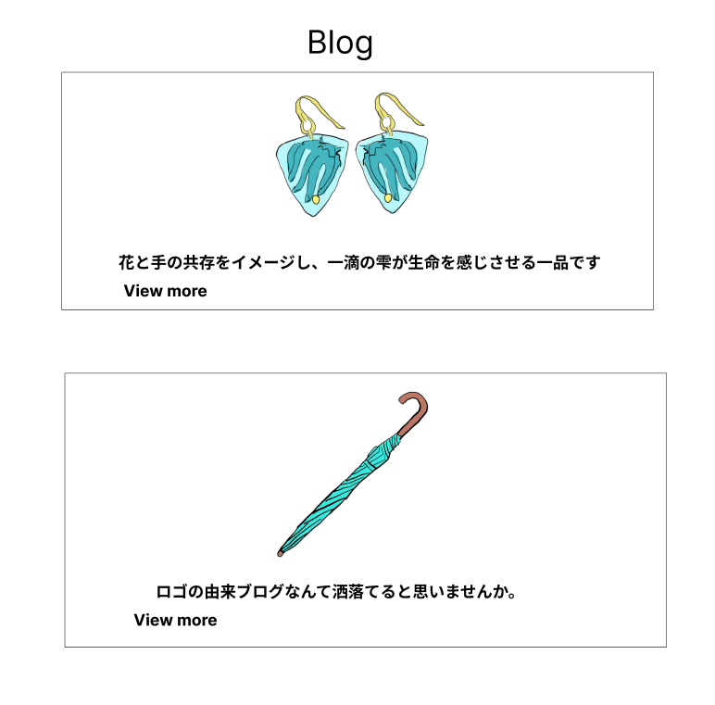

①-1

①-2

使用する部品
識別ID | ラベル |  | 入力／表示 | 部品の種類 |  | 表示桁数 | 入力桁数 | データ型 | 文字種 | 初期表示 | 設定元 |  | 設定先 | 説明
①-1~2 | View more |  | - | ボタン |  | - | - | - | - | - |  |  |  | 各ブログ詳細画面へ遷移するボタン

(G1-4-2)ブログ詳細画面
画面レイアウト定義
共通情報 |  | システム名 | 洋服を扱うショッピングサイト |  |  |  |  |  |  |  |  |  |  |  | 作成者 | 池田
 |  | 工程名 | 画面設計 |  |  |  |  |  |  |  |  |  |  |  | 作成日付 | 2022-10-03
 |  | ドキュメント名 | 洋服を扱うショッピングサイト 外部設計書 |  |  |  |  |  |  |  |  |  |  |  | バージョン | v1.0
書誌情報 |  | 書誌名 | ブログ詳細画面 |  |  |  |  |  |  |  |  |  |  |  | 更新者
 |  | 画面ID | G1-4-2 |  | 画面の名称 |  | ブログ詳細画面 |  |  |  |  |  |  |  | 更新日付
 |  | 概要 | ブログで商品の詳細が見れる画面
レイアウト図 |  |  |  |  |  |  |  |  |  |  |  | 操作手順

 |  |  |  |  |  |  |  |  |  |  |  | 1 | 商品の詳細な情報などが書かれたブログを表示する

 |  |  |  |  |  |  |  |  |  |  |  | 2 | 「商品ページへ」を押下すると、商品画面へ遷移するボタン
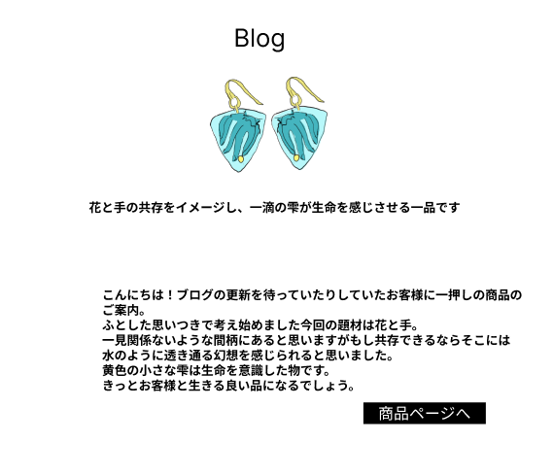

①

使用する部品
識別ID | ラベル |  | 入力／表示 | 部品の種類 |  | 表示桁数 | 入力桁数 | データ型 | 文字種 | 初期表示 | 設定元 |  | 設定先 | 説明
① | 商品ページ |  | - | ボタン |  | - | - | - | - | - |  |  |  | 商品画面へ遷移するボタン

(G1-5-1)ブランド選択画面
画面レイアウト定義
共通情報 |  | システム名 | 洋服を扱うショッピングサイト |  |  |  |  |  |  |  |  |  |  |  | 作成者 | 金子
 |  | 工程名 | 画面設計 |  |  |  |  |  |  |  |  |  |  |  | 作成日付 | 2022-10-07
 |  | ドキュメント名 | 洋服を扱うショッピングサイト 外部設計書 |  |  |  |  |  |  |  |  |  |  |  | バージョン | v1.0
書誌情報 |  | 書誌名 | ブランド選択画面 |  |  |  |  |  |  |  |  |  |  |  | 更新者
 |  | 画面ID | G1-5-1 |  | 画面の名称 |  | ブランド選択画面 |  |  |  |  |  |  |  | 更新日付
 |  | 概要 | ブランドの一覧が見れる画面
レイアウト図 |  |  |  |  |  |  |  |  |  |  |  | 操作手順

 |  |  |  |  |  |  |  |  |  |  |  | 1 | 取り扱っているブランドを表示する

 |  |  |  |  |  |  |  |  |  |  |  | 2 | 「BRAND」リンクを押下すると、ブランド詳細画面へ遷移する

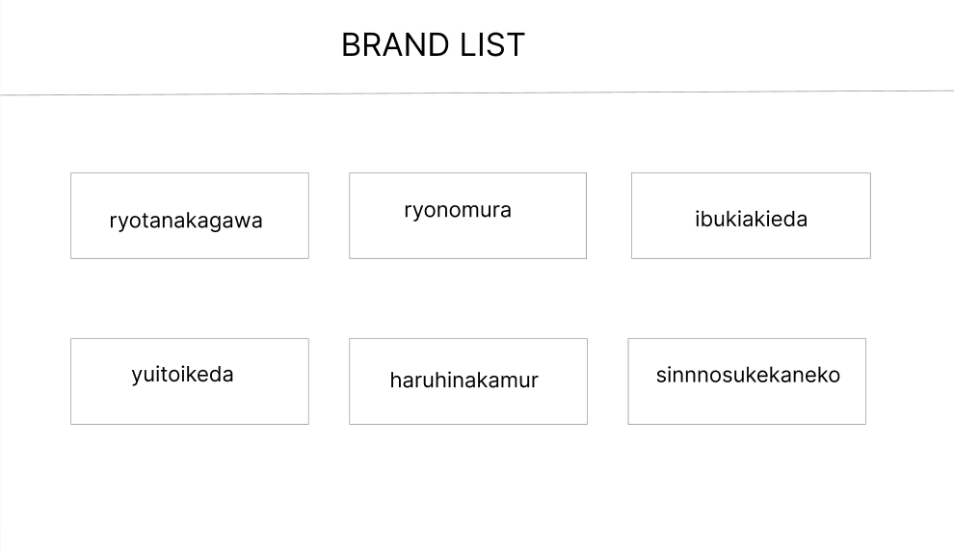
①-1
①-2
①-3

①-4
①-5
①-6

使用する部品
識別ID | ラベル |  | 入力／表示 | 部品の種類 |  | 表示桁数 | 入力桁数 | データ型 | 文字種 | 初期表示 | 設定元 |  | 設定先 | 説明
①-1~6 | BRAND |  | 表示 | リンク |  | - | - | - | - | - |  |  |  | 各ブランド詳細画面へ遷移するリンク

(G1-5-2)ブランド詳細画面
画面レイアウト定義
共通情報 |  | システム名 | 洋服を扱うショッピングサイト |  |  |  |  |  |  |  |  |  |  |  | 作成者 | 秋枝
 |  | 工程名 | 画面設計 |  |  |  |  |  |  |  |  |  |  |  | 作成日付 | 2022-10-07
 |  | ドキュメント名 | 洋服を扱うショッピングサイト 外部設計書 |  |  |  |  |  |  |  |  |  |  |  | バージョン | v1.0
書誌情報 |  | 書誌名 | ブランド詳細画面 |  |  |  |  |  |  |  |  |  |  |  | 更新者
 |  | 画面ID | G1-5-2 |  | 画面の名称 |  | ブランド詳細画面 |  |  |  |  |  |  |  | 更新日付
 |  | 概要 | ブランドの商品が見れる画面
レイアウト図 |  |  |  |  |  |  |  |  |  |  |  | 操作手順

 |  |  |  |  |  |  |  |  |  |  |  | 1 | ブランドごとに絞り込んだ商品を表示する

 |  |  |  |  |  |  |  |  |  |  |  | 2 | 「商品」リンクを押下すると、商品画面へ遷移する

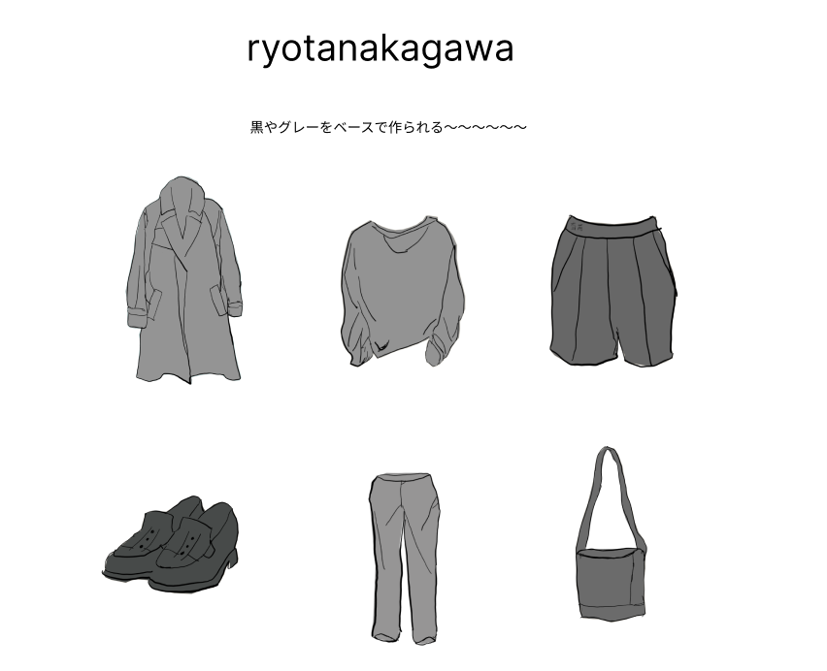
①-2
①-1
①-3

①-4
①-5
①-6

使用する部品
識別ID | ラベル |  | 入力／表示 | 部品の種類 |  | 表示桁数 | 入力桁数 | データ型 | 文字種 | 初期表示 | 設定元 |  | 設定先 | 説明
①-1~6 | 商品 |  | 表示 | リンク |  | - | - | - | - | - |  |  |  | 各商品画面へ遷移するリンク

①

(G1-6)カテゴリー詳細画面
画面レイアウト定義
共通情報 |  | システム名 | 洋服を扱うショッピングサイト |  |  |  |  |  |  |  |  |  |  |  | 作成者 | 秋枝
 |  | 工程名 | 画面設計 |  |  |  |  |  |  |  |  |  |  |  | 作成日付 | 2022-10-07
 |  | ドキュメント名 | 洋服を扱うショッピングサイト 外部設計書 |  |  |  |  |  |  |  |  |  |  |  | バージョン | v1.0
書誌情報 |  | 書誌名 | カテゴリー選択結果画面 |  |  |  |  |  |  |  |  |  |  |  | 更新者
 |  | 画面ID | G1-6 |  | 画面の名称 |  | カテゴリー詳細画面 |  |  |  |  |  |  |  | 更新日付
 |  | 概要 | カテゴリーごとの商品が見れる画面
レイアウト図 |  |  |  |  |  |  |  |  |  |  |  | 操作手順

 |  |  |  |  |  |  |  |  |  |  |  | 1 | カテゴリーごとに絞り込んだ商品を表示する

 |  |  |  |  |  |  |  |  |  |  |  | 2 | 「商品」リンクを押下すると、商品画面へ遷移する

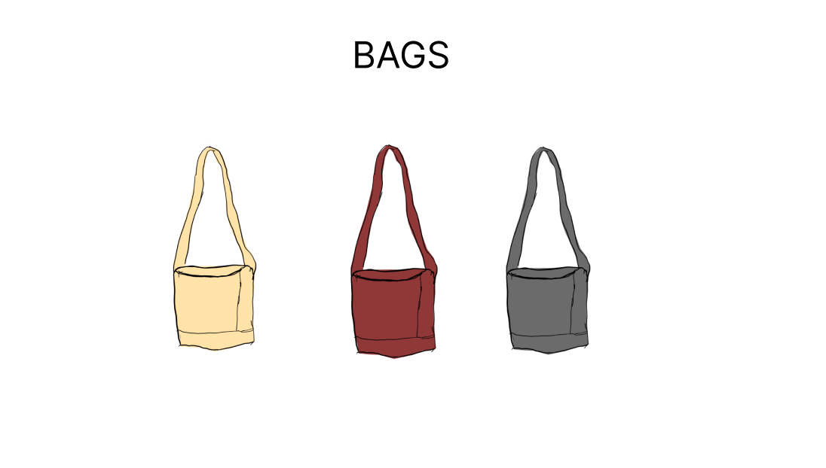
①-1
①-2
①-3

使用する部品
識別ID | ラベル |  | 入力／表示 | 部品の種類 |  | 表示桁数 | 入力桁数 | データ型 | 文字種 | 初期表示 | 設定元 |  | 設定先 | 説明
①-1~3 | 商品 |  | 表示 | リンク |  | - | - | - | - | - |  |  |  | 商品画面へ遷移するリンク

(G1-7)新商品表示画面
画面レイアウト定義
共通情報 |  | システム名 | 洋服を扱うショッピングサイト |  |  |  |  |  |  |  |  |  |  |  | 作成者 | 野村
 |  | 工程名 | 画面設計 |  |  |  |  |  |  |  |  |  |  |  | 作成日付 | 2022-10-07
 |  | ドキュメント名 | 洋服を扱うショッピングサイト 外部設計書 |  |  |  |  |  |  |  |  |  |  |  | バージョン | v1.0
書誌情報 |  | 書誌名 | 新商品表示画面 |  |  |  |  |  |  |  |  |  |  |  | 更新者
 |  | 画面ID | G1-7 |  | 画面の名称 |  | 新商品表示画面 |  |  |  |  |  |  |  | 更新日付
 |  | 概要 | 新商品の一覧を表示する画面
レイアウト図 |  |  |  |  |  |  |  |  |  |  |  | 操作手順

 |  |  |  |  |  |  |  |  |  |  |  | 1 | 新商品を表示する

 |  |  |  |  |  |  |  |  |  |  |  | 2 | 「商品」リンクを押下すると、商品画面へ遷移する

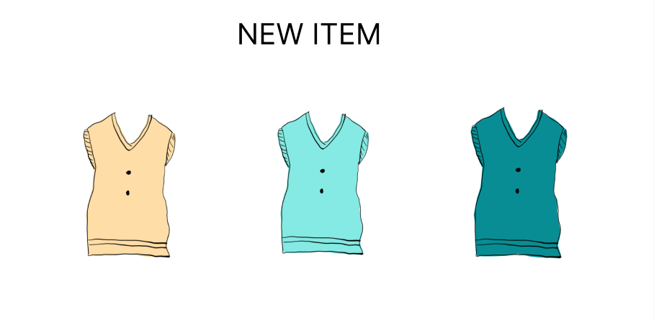

①-1
①-2
①-3

使用する部品
識別ID | ラベル |  | 入力／表示 | 部品の種類 |  | 表示桁数 | 入力桁数 | データ型 | 文字種 | 初期表示 | 設定元 |  | 設定先 | 説明
①-1~3 | 商品 |  | 表示 | リンク |  | - | - | - | - | - |  |  |  | 各商品画面へ遷移するリンク

(G1-8)おすすめ商品表示画面
画面レイアウト定義
共通情報 |  | システム名 | 洋服を扱うショッピングサイト |  |  |  |  |  |  |  |  |  |  |  | 作成者 | 野村
 |  | 工程名 | 画面設計 |  |  |  |  |  |  |  |  |  |  |  | 作成日付 | 2022-10-07
 |  | ドキュメント名 | 洋服を扱うショッピングサイト 外部設計書 |  |  |  |  |  |  |  |  |  |  |  | バージョン | v1.0
書誌情報 |  | 書誌名 | おすすめ商品表示画面 |  |  |  |  |  |  |  |  |  |  |  | 更新者
 |  | 画面ID | G1-8 |  | 画面の名称 |  | おすすめ商品表示画面 |  |  |  |  |  |  |  | 更新日付
 |  | 概要 | おすすめの商品を表示する画面
レイアウト図 |  |  |  |  |  |  |  |  |  |  |  | 操作手順

 |  |  |  |  |  |  |  |  |  |  |  | 1 | ユーザーへのおすすめ商品を表示する

 |  |  |  |  |  |  |  |  |  |  |  | 2 | 「商品」リンクを押下すると、商品画面へ遷移する

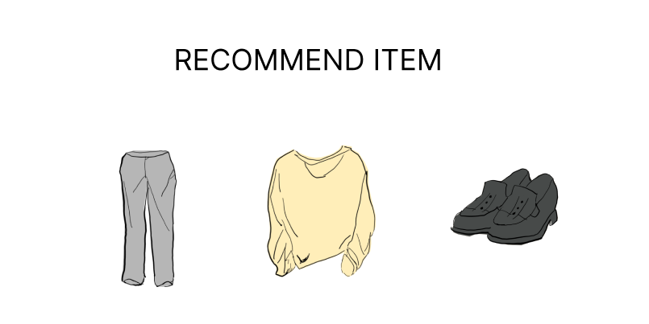

①-1
①-2
①-3

使用する部品
識別ID | ラベル |  | 入力／表示 | 部品の種類 |  | 表示桁数 | 入力桁数 | データ型 | 文字種 | 初期表示 | 設定元 |  | 設定先 | 説明
①-1~3 | 商品 |  | 表示 | リンク |  | - | - | - | - | - |  |  |  | 各商品画面へ遷移するリンク

(G1-9)商品画面
画面レイアウト定義
共通情報 |  | システム名 | 洋服を扱うショッピングサイト |  |  |  |  |  |  |  |  |  |  |  | 作成者 | 野村
 |  | 工程名 | 画面設計 |  |  |  |  |  |  |  |  |  |  |  | 作成日付 | 2022-10-07
 |  | ドキュメント名 | 洋服を扱うショッピングサイト 外部設計書 |  |  |  |  |  |  |  |  |  |  |  | バージョン | v1,0
書誌情報 |  | 書誌名 | 商品画面 |  |  |  |  |  |  |  |  |  |  |  | 更新者
 |  | 画面ID | G1-9 |  | 画面の名称 |  | 商品画面 |  |  |  |  |  |  |  | 更新日付
 |  | 概要 | 商品の詳細を表示する画面
レイアウト図 |  |  |  |  |  |  |  |  |  |  |  | 操作手順
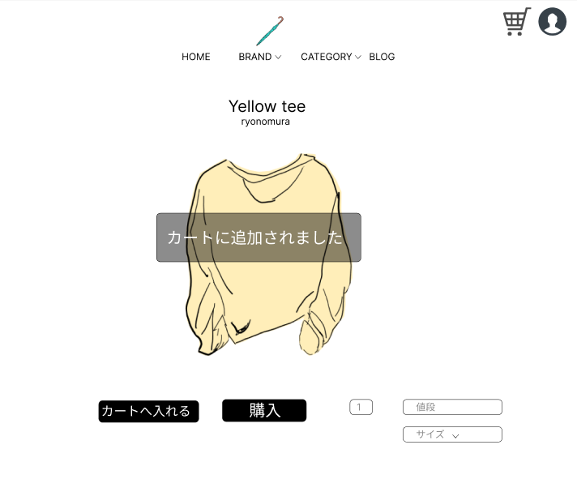
 |  |  |  |  |  |  |  |  |  |  |  | 1 | 商品情報を表示する

 |  |  |  |  |  |  |  |  |  |  |  | 2 | 「カートへ入れる」ボタンを押下すると、商品をカートへ追加する
 |  |  |  |  |  |  |  |  |  |  |  |  | 「購入」ボタンを押下すると、決済画面へ遷移する
 |  |  |  |  |  |  |  |  |  |  |  |  | 「サイズ」セレクトボックスを押下すると、サイズを選択することができる

⑦

④
⑤

③
①
②
⑥

使用する部品
識別ID | ラベル |  | 入力／表示 | 部品の種類 |  | 表示桁数 | 入力桁数 | データ型 | 文字種 | 初期表示 | 設定元 |  | 設定先 | 説明
① | カートへ入れる |  | - | ボタン |  | - | - | - | - | - |  |  |  | 商品をカートへ追加するボタン
② | 購入 |  | - | ボタン |  | - | - | - | - | - |  |  |  | 決済画面へ遷移するボタン
③ | 数 |  | 入力 | スピンボタン |  | - | - | - | - | 1 |  |  |  | 数を入力するスピンボタン
④ | 値段 |  | 表示 | 文字列 |  | 10桁 | - | 整数型 | - | - |  |  |  | 商品の値段を表示する
⑤ | SOLD OUT |  | 表示 | 文字列 |  | 8桁 | - | 文字型 | - | - |  |  |  | 商品の在庫がない場合、値段のラベルと置き換えて表示する
⑥ | サイズ |  | - | セレクトボックス |  | - | - | 文字型 | - | - |  |  |  | 商品の値段を表示する
⑦ | カートに追加されました |  | 表示 | 文字列 |  | 11桁 | - | - | - | - |  |  |  | カートへ追加を押下した際に、追加されたことを通知する

(G1-10)決済画面
画面レイアウト定義
共通情報 |  | システム名 | 洋服を扱うショッピングサイト |  |  |  |  |  |  |  |  |  |  |  | 作成者 | 野村
 |  | 工程名 | 画面設計 |  |  |  |  |  |  |  |  |  |  |  | 作成日付 | 2022-10-07
 |  | ドキュメント名 | 洋服を扱うショッピングサイト 外部設計書 |  |  |  |  |  |  |  |  |  |  |  | バージョン | v1.0
書誌情報 |  | 書誌名 | 決済画面 |  |  |  |  |  |  |  |  |  |  |  | 更新者
 |  | 画面ID | G1-10 |  | 画面の名称 |  | 決済画面 |  |  |  |  |  |  |  | 更新日付
 |  | 概要 | 決済後の画面を表示する画面
レイアウト図 |  |  |  |  |  |  |  |  |  |  |  | 操作手順

 |  |  |  |  |  |  |  |  |  |  |  |  | 「HOME」ボタンを押下すると、ホーム画面へ遷移する

①

使用する部品
識別ID | ラベル |  | 入力／表示 | 部品の種類 |  | 表示桁数 | 入力桁数 | データ型 | 文字種 | 初期表示 | 設定元 |  | 設定先 | 説明
① | HOME |  | - | ボタン |  | - | - | - | - | - |  |  |  | ホーム画面へ遷移するボタン

(G1-10)コミュニティ画面
画面レイアウト定義
共通情報 |  | システム名 | 洋服を扱うショッピングサイト |  |  |  |  |  |  |  |  |  |  |  | 作成者 | 野村
 |  | 工程名 | 画面設計 |  |  |  |  |  |  |  |  |  |  |  | 作成日付 | 2022-10-07
 |  | ドキュメント名 | 洋服を扱うショッピングサイト 外部設計書 |  |  |  |  |  |  |  |  |  |  |  | バージョン | v1.0
書誌情報 |  | 書誌名 | 決済画面 |  |  |  |  |  |  |  |  |  |  |  | 更新者
 |  | 画面ID | G1-10 |  | 画面の名称 |  | 決済画面 |  |  |  |  |  |  |  | 更新日付
 |  | 概要 | 決済後の画面を表示する画面
レイアウト図 |  |  |  |  |  |  |  |  |  |  |  | 操作手順
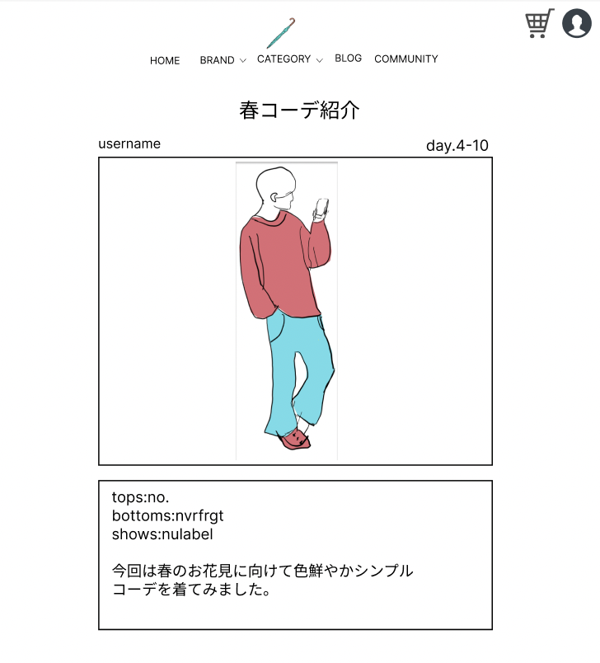
 |  |  |  |  |  |  |  |  |  |  |  |  | 「HOME」ボタンを押下すると、ホーム画面へ遷移する

①

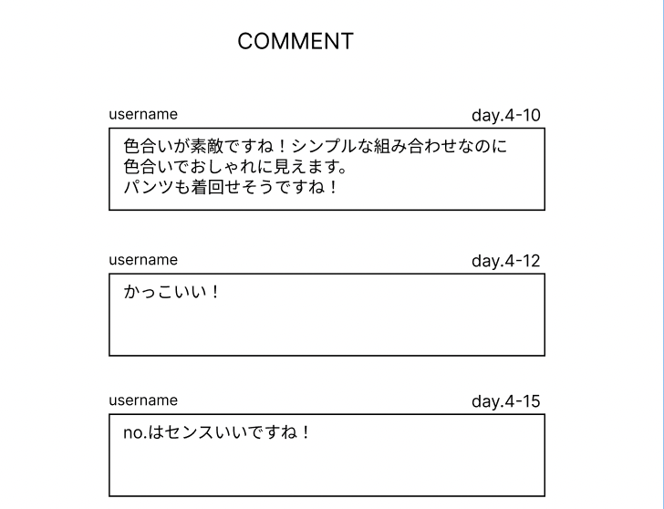

使用する部品
識別ID | ラベル |  | 入力／表示 | 部品の種類 |  | 表示桁数 | 入力桁数 | データ型 | 文字種 | 初期表示 | 設定元 |  | 設定先 | 説明
① | HOME |  | - | ボタン |  | - | - | - | - | - |  |  |  | ホーム画面へ遷移するボタン

(Gxx)モバイル画面フォーム
画面レイアウト定義
共通情報 | システム名 |  |  |  |  | 作成者
 | 工程名 |  |  |  |  | 作成日付
①
 | ドキュメント名 |  |  |  |  | バージョン
書誌情報 | 書誌名 |  |  |  |  | 更新者
 | 画面ID | 画面の名称 |  |  |  | 更新日付
 | 概要
レイアウト図 |  |  | 識別ID | ラベル | 画面部品の種類 | 表示範囲 | 画面部品の説明

 |  |  | 操作手順

(G1-8)おすすめ商品表示画面 (2)
画面レイアウト定義
共通情報 |  | システム名 | 洋服を扱うショッピングサイト |  |  |  |  |  |  |  |  |  |  |  | 作成者 | 齋藤
 |  | 工程名 | 画面設計 |  |  |  |  |  |  |  |  |  |  |  | 作成日付 | 2023-04-20
①
 |  | ドキュメント名 | 洋服を扱うショッピングサイト 外部設計書 |  |  |  |  |  |  |  |  |  |  |  | バージョン | v1.0
書誌情報 |  | 書誌名 | おすすめ商品表示画面 |  |  |  |  |  |  |  |  |  |  |  | 更新者
 |  | 画面ID | G1-8 |  | 画面の名称 |  | おすすめ商品表示画面 |  |  |  |  |  |  |  | 更新日付
 |  | 概要 | おすすめの商品を表示する画面
レイアウト図 |  |  |  |  |  |  |  |  |  |  |  | 操作手順

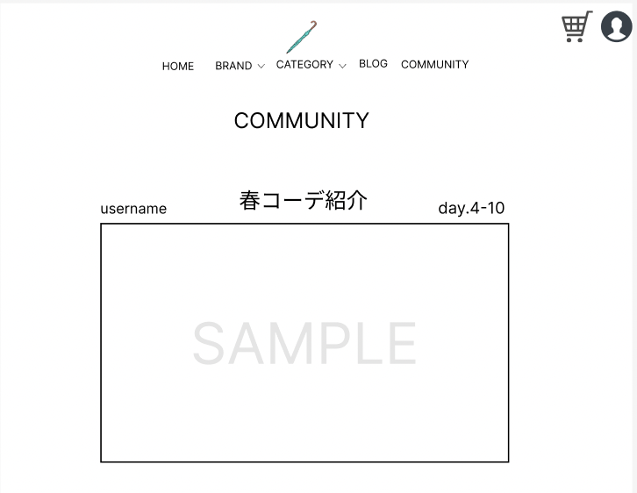
③
⑤
⑧
⑨
 |  |  |  |  |  |  |  |  |  |  |  |  | 「HOME」ボタンを押下すると、ホーム画面へ遷移する
 |  |  |  |  |  |  |  |  |  |  |  |  | 「BROND」ボタンを押下すると、ブランド選択画面へ遷移する
 |  |  |  |  |  |  |  |  |  |  |  |  | 「BROND」横のセレクトボックスを押下すると、ブランド選択結果画面へ遷移する
①
②
④
⑥
 |  |  |  |  |  |  |  |  |  |  |  |  | 「CATEGORY」ボタンを押下すると、カテゴリー選択画面へ遷移する
 |  |  |  |  |  |  |  |  |  |  |  |  | 「CATEGORY」横のセレクトボックスを押下すると、ブランド選択結果画面へ遷移する
 |  |  |  |  |  |  |  |  |  |  |  |  | 「BLOG」ボタンを押下すると、ブログ一覧画面へ遷移する
 |  |  |  |  |  |  |  |  |  |  |  |  | 「COMMUNITY」ボタンを押下すると、
 |  |  |  |  |  |  |  |  |  |  |  |  | 「⑧」ボタンを押下すると、カート画面へ遷移する
⑩
 |  |  |  |  |  |  |  |  |  |  |  |  | 「⑨」ボタンを押下すると、ログイン画面へ遷移する
 |  |  |  |  |  |  |  |  |  |  |  |  | 「商品」リンクを押下すると、商品画面へ遷移する

使用する部品
識別ID | ラベル |  | 入力／表示 | 部品の種類 |  | 表示桁数 | 入力桁数 | データ型 | 文字種 | 初期表示 | 設定元 |  | 設定先 | 説明
① | HOME |  | - | ボタン |  | - | - | - | - | - |  |  |  | ホーム画面へ遷移するボタン
② | BRNOD |  | - | ボタン |  | - | - | - | - | - |  |  |  | ブランド選択画面へ遷移するボタン
③ | BROND |  | - | セレクトボックス |  | - | - | 文字型 | 全角 | - |  |  |  | ブランド選択結果画面へ遷移するセレクトボックス
④ | CATEGORY |  | - | ボタン |  | - | - | - | - | - |  |  |  | カテゴリー選択画面へ遷移するボタン
⑤ | CATEGORY |  | - | セレクトボックス |  | - | - | 文字型 | 全角 | - |  |  |  | カテゴリー選択結果画面へ遷移するセレクトボックス
⑥ | BLOG |  | - | ボタン |  | - | - | - | - | - |  |  |  | ブログ一覧画面へ遷移するボタン
⑦ | ログイン |  | - | ボタン |  | - | - | - | - | - |  |  |  | ログイン画面へ遷移するボタン
⑧ | カート |  | - | ボタン |  | - | - | - | - | - |  |  |  | カート画面へ遷移するボタン
⑨ | 商品 |  | - | リンク |  | - | - | - | - | - |  |  |  | 商品画面へ遷移するリンク
⑩ | 商品 |  | - | リンク |  | - | - | - | - | - |  |  |  | 商品画面へ遷移するリンク

(G1-8)おすすめ商品表示画面 (3)
画面レイアウト定義
共通情報 |  | システム名 | 洋服を扱うショッピングサイト |  |  |  |  |  |  |  |  |  |  |  | 作成者 | 齋藤
 |  | 工程名 | 画面設計 |  |  |  |  |  |  |  |  |  |  |  | 作成日付 | 2023-04-20
①
 |  | ドキュメント名 | 洋服を扱うショッピングサイト 外部設計書 |  |  |  |  |  |  |  |  |  |  |  | バージョン | v1.0
書誌情報 |  | 書誌名 | おすすめ商品表示画面 |  |  |  |  |  |  |  |  |  |  |  | 更新者
 |  | 画面ID | G1-8 |  | 画面の名称 |  | おすすめ商品表示画面 |  |  |  |  |  |  |  | 更新日付
 |  | 概要 | おすすめの商品を表示する画面
レイアウト図 |  |  |  |  |  |  |  |  |  |  |  | 操作手順
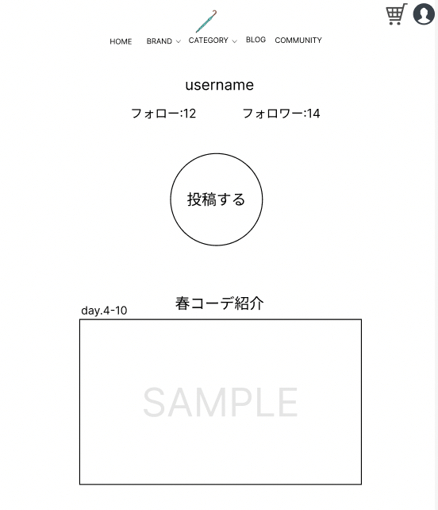
 |  |  |  |  |  |  |  |  |  |  |  |  | 「HOME」ボタンを押下すると、ホーム画面へ遷移する
 |  |  |  |  |  |  |  |  |  |  |  |  | 「BROND」ボタンを押下すると、ブランド選択画面へ遷移する
 |  |  |  |  |  |  |  |  |  |  |  |  | 「BROND」横のセレクトボックスを押下すると、ブランド選択結果画面へ遷移する
 |  |  |  |  |  |  |  |  |  |  |  |  | 「CATEGORY」ボタンを押下すると、カテゴリー選択画面へ遷移する
①
 |  |  |  |  |  |  |  |  |  |  |  |  | 「CATEGORY」横のセレクトボックスを押下すると、ブランド選択結果画面へ遷移する
 |  |  |  |  |  |  |  |  |  |  |  |  | 「BLOG」ボタンを押下すると、ブログ一覧画面へ遷移する
 |  |  |  |  |  |  |  |  |  |  |  |  | 「COMMUNITY」ボタンを押下すると、
 |  |  |  |  |  |  |  |  |  |  |  |  | 「⑧」ボタンを押下すると、カート画面へ遷移する
 |  |  |  |  |  |  |  |  |  |  |  |  | 「⑨」ボタンを押下すると、ログイン画面へ遷移する
 |  |  |  |  |  |  |  |  |  |  |  |  | 「商品」リンクを押下すると、商品画面へ遷移する

使用する部品
識別ID | ラベル |  | 入力／表示 | 部品の種類 |  | 表示桁数 | 入力桁数 | データ型 | 文字種 | 初期表示 | 設定元 |  | 設定先 | 説明
① | HOME |  | - | ボタン |  | - | - | - | - | - |  |  |  | ホーム画面へ遷移するボタン
② | BRNOD |  | - | ボタン |  | - | - | - | - | - |  |  |  | ブランド選択画面へ遷移するボタン
③ | BROND |  | - | セレクトボックス |  | - | - | 文字型 | 全角 | - |  |  |  | ブランド選択結果画面へ遷移するセレクトボックス
④ | CATEGORY |  | - | ボタン |  | - | - | - | - | - |  |  |  | カテゴリー選択画面へ遷移するボタン
⑤ | CATEGORY |  | - | セレクトボックス |  | - | - | 文字型 | 全角 | - |  |  |  | カテゴリー選択結果画面へ遷移するセレクトボックス
⑥ | BLOG |  | - | ボタン |  | - | - | - | - | - |  |  |  | ブログ一覧画面へ遷移するボタン
⑦ | ログイン |  | - | ボタン |  | - | - | - | - | - |  |  |  | ログイン画面へ遷移するボタン
⑧ | カート |  | - | ボタン |  | - | - | - | - | - |  |  |  | カート画面へ遷移するボタン
⑨ | 商品 |  | - | リンク |  | - | - | - | - | - |  |  |  | 商品画面へ遷移するリンク
⑩ | 商品 |  | - | リンク |  | - | - | - | - | - |  |  |  | 商品画面へ遷移するリンク

(G1-8)おすすめ商品表示画面 (4)
画面レイアウト定義
共通情報 |  | システム名 | 洋服を扱うショッピングサイト |  |  |  |  |  |  |  |  |  |  |  | 作成者 | 齋藤
 |  | 工程名 | 画面設計 |  |  |  |  |  |  |  |  |  |  |  | 作成日付 | 2023-04-20
①
 |  | ドキュメント名 | 洋服を扱うショッピングサイト 外部設計書 |  |  |  |  |  |  |  |  |  |  |  | バージョン | v1.0
書誌情報 |  | 書誌名 | おすすめ商品表示画面 |  |  |  |  |  |  |  |  |  |  |  | 更新者
 |  | 画面ID | G1-8 |  | 画面の名称 |  | おすすめ商品表示画面 |  |  |  |  |  |  |  | 更新日付
 |  | 概要 | おすすめの商品を表示する画面
レイアウト図 |  |  |  |  |  |  |  |  |  |  |  | 操作手順

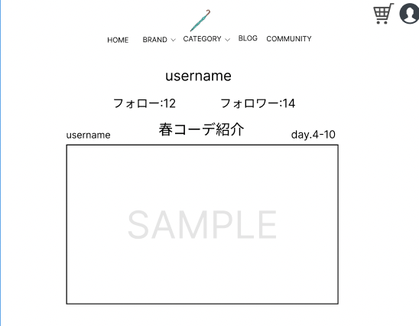
 |  |  |  |  |  |  |  |  |  |  |  |  | 「HOME」ボタンを押下すると、ホーム画面へ遷移する
 |  |  |  |  |  |  |  |  |  |  |  |  | 「BROND」ボタンを押下すると、ブランド選択画面へ遷移する
 |  |  |  |  |  |  |  |  |  |  |  |  | 「BROND」横のセレクトボックスを押下すると、ブランド選択結果画面へ遷移する
 |  |  |  |  |  |  |  |  |  |  |  |  | 「CATEGORY」ボタンを押下すると、カテゴリー選択画面へ遷移する
①
 |  |  |  |  |  |  |  |  |  |  |  |  | 「CATEGORY」横のセレクトボックスを押下すると、ブランド選択結果画面へ遷移する
 |  |  |  |  |  |  |  |  |  |  |  |  | 「BLOG」ボタンを押下すると、ブログ一覧画面へ遷移する
 |  |  |  |  |  |  |  |  |  |  |  |  | 「COMMUNITY」ボタンを押下すると、
 |  |  |  |  |  |  |  |  |  |  |  |  | 「⑧」ボタンを押下すると、カート画面へ遷移する
 |  |  |  |  |  |  |  |  |  |  |  |  | 「⑨」ボタンを押下すると、ログイン画面へ遷移する
 |  |  |  |  |  |  |  |  |  |  |  |  | 「商品」リンクを押下すると、商品画面へ遷移する

使用する部品
識別ID | ラベル |  | 入力／表示 | 部品の種類 |  | 表示桁数 | 入力桁数 | データ型 | 文字種 | 初期表示 | 設定元 |  | 設定先 | 説明
① | HOME |  | - | ボタン |  | - | - | - | - | - |  |  |  | ホーム画面へ遷移するボタン
② | BRNOD |  | - | ボタン |  | - | - | - | - | - |  |  |  | ブランド選択画面へ遷移するボタン
③ | BROND |  | - | セレクトボックス |  | - | - | 文字型 | 全角 | - |  |  |  | ブランド選択結果画面へ遷移するセレクトボックス
④ | CATEGORY |  | - | ボタン |  | - | - | - | - | - |  |  |  | カテゴリー選択画面へ遷移するボタン
⑤ | CATEGORY |  | - | セレクトボックス |  | - | - | 文字型 | 全角 | - |  |  |  | カテゴリー選択結果画面へ遷移するセレクトボックス
⑥ | BLOG |  | - | ボタン |  | - | - | - | - | - |  |  |  | ブログ一覧画面へ遷移するボタン
⑦ | ログイン |  | - | ボタン |  | - | - | - | - | - |  |  |  | ログイン画面へ遷移するボタン
⑧ | カート |  | - | ボタン |  | - | - | - | - | - |  |  |  | カート画面へ遷移するボタン
⑨ | 商品 |  | - | リンク |  | - | - | - | - | - |  |  |  | 商品画面へ遷移するリンク
⑩ | 商品 |  | - | リンク |  | - | - | - | - | - |  |  |  | 商品画面へ遷移するリンク

(G1-8)おすすめ商品表示画面 (5)
画面レイアウト定義
共通情報 |  | システム名 | 洋服を扱うショッピングサイト |  |  |  |  |  |  |  |  |  |  |  | 作成者 | 齋藤
 |  | 工程名 | 画面設計 |  |  |  |  |  |  |  |  |  |  |  | 作成日付 | 2023-04-20
①
 |  | ドキュメント名 | 洋服を扱うショッピングサイト 外部設計書 |  |  |  |  |  |  |  |  |  |  |  | バージョン | v1.0
書誌情報 |  | 書誌名 | おすすめ商品表示画面 |  |  |  |  |  |  |  |  |  |  |  | 更新者
 |  | 画面ID | G1-8 |  | 画面の名称 |  | おすすめ商品表示画面 |  |  |  |  |  |  |  | 更新日付
 |  | 概要 | おすすめの商品を表示する画面
レイアウト図 |  |  |  |  |  |  |  |  |  |  |  | 操作手順

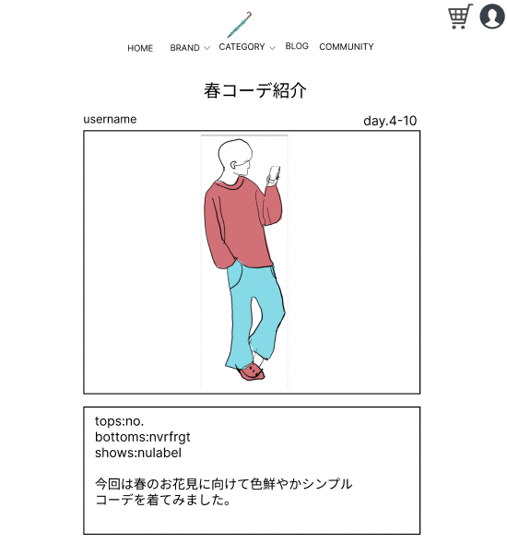
 |  |  |  |  |  |  |  |  |  |  |  |  | 「HOME」ボタンを押下すると、ホーム画面へ遷移する
 |  |  |  |  |  |  |  |  |  |  |  |  | 「BROND」ボタンを押下すると、ブランド選択画面へ遷移する
 |  |  |  |  |  |  |  |  |  |  |  |  | 「BROND」横のセレクトボックスを押下すると、ブランド選択結果画面へ遷移する
 |  |  |  |  |  |  |  |  |  |  |  |  | 「CATEGORY」ボタンを押下すると、カテゴリー選択画面へ遷移する
①
 |  |  |  |  |  |  |  |  |  |  |  |  | 「CATEGORY」横のセレクトボックスを押下すると、ブランド選択結果画面へ遷移する
 |  |  |  |  |  |  |  |  |  |  |  |  | 「BLOG」ボタンを押下すると、ブログ一覧画面へ遷移する
 |  |  |  |  |  |  |  |  |  |  |  |  | 「COMMUNITY」ボタンを押下すると、
 |  |  |  |  |  |  |  |  |  |  |  |  | 「⑧」ボタンを押下すると、カート画面へ遷移する
 |  |  |  |  |  |  |  |  |  |  |  |  | 「⑨」ボタンを押下すると、ログイン画面へ遷移する
 |  |  |  |  |  |  |  |  |  |  |  |  | 「商品」リンクを押下すると、商品画面へ遷移する

使用する部品
識別ID | ラベル |  | 入力／表示 | 部品の種類 |  | 表示桁数 | 入力桁数 | データ型 | 文字種 | 初期表示 | 設定元 |  | 設定先 | 説明
① | HOME |  | - | ボタン |  | - | - | - | - | - |  |  |  | ホーム画面へ遷移するボタン
② | BRNOD |  | - | ボタン |  | - | - | - | - | - |  |  |  | ブランド選択画面へ遷移するボタン
③ | BROND |  | - | セレクトボックス |  | - | - | 文字型 | 全角 | - |  |  |  | ブランド選択結果画面へ遷移するセレクトボックス
④ | CATEGORY |  | - | ボタン |  | - | - | - | - | - |  |  |  | カテゴリー選択画面へ遷移するボタン
⑤ | CATEGORY |  | - | セレクトボックス |  | - | - | 文字型 | 全角 | - |  |  |  | カテゴリー選択結果画面へ遷移するセレクトボックス
⑥ | BLOG |  | - | ボタン |  | - | - | - | - | - |  |  |  | ブログ一覧画面へ遷移するボタン
⑦ | ログイン |  | - | ボタン |  | - | - | - | - | - |  |  |  | ログイン画面へ遷移するボタン
⑧ | カート |  | - | ボタン |  | - | - | - | - | - |  |  |  | カート画面へ遷移するボタン
⑨ | 商品 |  | - | リンク |  | - | - | - | - | - |  |  |  | 商品画面へ遷移するリンク
⑩ | 商品 |  | - | リンク |  | - | - | - | - | - |  |  |  | 商品画面へ遷移するリンク

(G1-8)おすすめ商品表示画面 (6)
画面レイアウト定義
共通情報 |  | システム名 | 洋服を扱うショッピングサイト |  |  |  |  |  |  |  |  |  |  |  | 作成者 | 齋藤
 |  | 工程名 | 画面設計 |  |  |  |  |  |  |  |  |  |  |  | 作成日付 | 2023-04-20
①
 |  | ドキュメント名 | 洋服を扱うショッピングサイト 外部設計書 |  |  |  |  |  |  |  |  |  |  |  | バージョン | v1.0
書誌情報 |  | 書誌名 | おすすめ商品表示画面 |  |  |  |  |  |  |  |  |  |  |  | 更新者
 |  | 画面ID | G1-8 |  | 画面の名称 |  | おすすめ商品表示画面 |  |  |  |  |  |  |  | 更新日付
 |  | 概要 | おすすめの商品を表示する画面
レイアウト図 |  |  |  |  |  |  |  |  |  |  |  | 操作手順
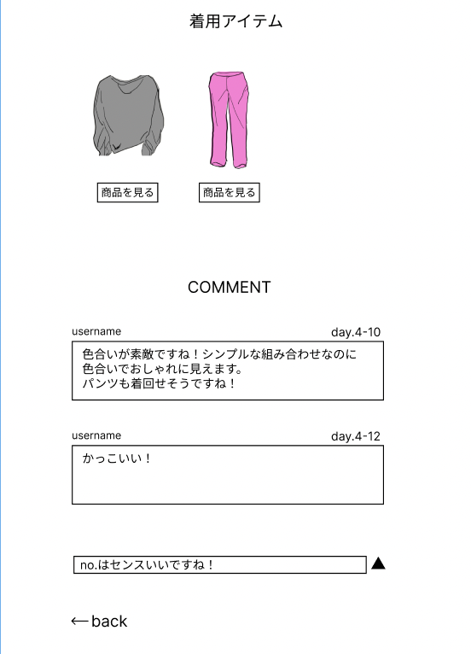
 |  |  |  |  |  |  |  |  |  |  |  |  | 「HOME」ボタンを押下すると、ホーム画面へ遷移する
 |  |  |  |  |  |  |  |  |  |  |  |  | 「BROND」ボタンを押下すると、ブランド選択画面へ遷移する
 |  |  |  |  |  |  |  |  |  |  |  |  | 「BROND」横のセレクトボックスを押下すると、ブランド選択結果画面へ遷移する
 |  |  |  |  |  |  |  |  |  |  |  |  | 「CATEGORY」ボタンを押下すると、カテゴリー選択画面へ遷移する
①
 |  |  |  |  |  |  |  |  |  |  |  |  | 「CATEGORY」横のセレクトボックスを押下すると、ブランド選択結果画面へ遷移する
 |  |  |  |  |  |  |  |  |  |  |  |  | 「BLOG」ボタンを押下すると、ブログ一覧画面へ遷移する
 |  |  |  |  |  |  |  |  |  |  |  |  | 「COMMUNITY」ボタンを押下すると、
 |  |  |  |  |  |  |  |  |  |  |  |  | 「⑧」ボタンを押下すると、カート画面へ遷移する
 |  |  |  |  |  |  |  |  |  |  |  |  | 「⑨」ボタンを押下すると、ログイン画面へ遷移する
 |  |  |  |  |  |  |  |  |  |  |  |  | 「商品」リンクを押下すると、商品画面へ遷移する

使用する部品
識別ID | ラベル |  | 入力／表示 | 部品の種類 |  | 表示桁数 | 入力桁数 | データ型 | 文字種 | 初期表示 | 設定元 |  | 設定先 | 説明
① | HOME |  | - | ボタン |  | - | - | - | - | - |  |  |  | ホーム画面へ遷移するボタン
② | BRNOD |  | - | ボタン |  | - | - | - | - | - |  |  |  | ブランド選択画面へ遷移するボタン
③ | BROND |  | - | セレクトボックス |  | - | - | 文字型 | 全角 | - |  |  |  | ブランド選択結果画面へ遷移するセレクトボックス
④ | CATEGORY |  | - | ボタン |  | - | - | - | - | - |  |  |  | カテゴリー選択画面へ遷移するボタン
⑤ | CATEGORY |  | - | セレクトボックス |  | - | - | 文字型 | 全角 | - |  |  |  | カテゴリー選択結果画面へ遷移するセレクトボックス
⑥ | BLOG |  | - | ボタン |  | - | - | - | - | - |  |  |  | ブログ一覧画面へ遷移するボタン
⑦ | ログイン |  | - | ボタン |  | - | - | - | - | - |  |  |  | ログイン画面へ遷移するボタン
⑧ | カート |  | - | ボタン |  | - | - | - | - | - |  |  |  | カート画面へ遷移するボタン
⑨ | 商品 |  | - | リンク |  | - | - | - | - | - |  |  |  | 商品画面へ遷移するリンク
⑩ | 商品 |  | - | リンク |  | - | - | - | - | - |  |  |  | 商品画面へ遷移するリンク

(G1-8)おすすめ商品表示画面 (7)
画面レイアウト定義
共通情報 |  | システム名 | 洋服を扱うショッピングサイト |  |  |  |  |  |  |  |  |  |  |  | 作成者 | 齋藤
 |  | 工程名 | 画面設計 |  |  |  |  |  |  |  |  |  |  |  | 作成日付 | 2023-04-20
①
 |  | ドキュメント名 | 洋服を扱うショッピングサイト 外部設計書 |  |  |  |  |  |  |  |  |  |  |  | バージョン | v1.0
書誌情報 |  | 書誌名 | おすすめ商品表示画面 |  |  |  |  |  |  |  |  |  |  |  | 更新者
 |  | 画面ID | G1-8 |  | 画面の名称 |  | おすすめ商品表示画面 |  |  |  |  |  |  |  | 更新日付
 |  | 概要 | おすすめの商品を表示する画面
レイアウト図 |  |  |  |  |  |  |  |  |  |  |  | 操作手順
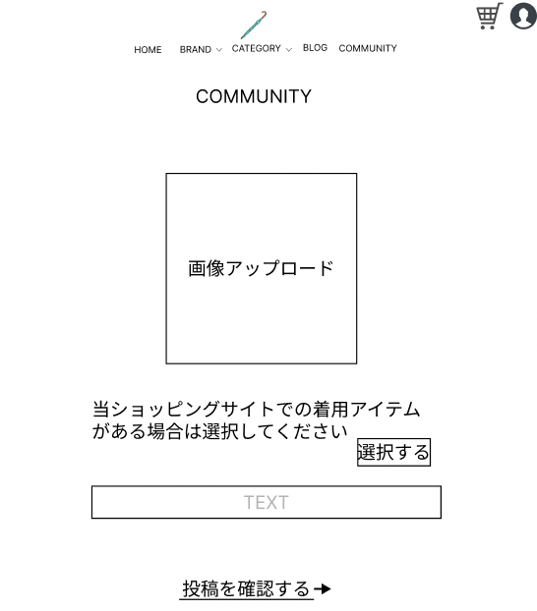
 |  |  |  |  |  |  |  |  |  |  |  |  | 「HOME」ボタンを押下すると、ホーム画面へ遷移する
 |  |  |  |  |  |  |  |  |  |  |  |  | 「BROND」ボタンを押下すると、ブランド選択画面へ遷移する
 |  |  |  |  |  |  |  |  |  |  |  |  | 「BROND」横のセレクトボックスを押下すると、ブランド選択結果画面へ遷移する
 |  |  |  |  |  |  |  |  |  |  |  |  | 「CATEGORY」ボタンを押下すると、カテゴリー選択画面へ遷移する
①
 |  |  |  |  |  |  |  |  |  |  |  |  | 「CATEGORY」横のセレクトボックスを押下すると、ブランド選択結果画面へ遷移する
 |  |  |  |  |  |  |  |  |  |  |  |  | 「BLOG」ボタンを押下すると、ブログ一覧画面へ遷移する
 |  |  |  |  |  |  |  |  |  |  |  |  | 「COMMUNITY」ボタンを押下すると、
 |  |  |  |  |  |  |  |  |  |  |  |  | 「⑧」ボタンを押下すると、カート画面へ遷移する
 |  |  |  |  |  |  |  |  |  |  |  |  | 「⑨」ボタンを押下すると、ログイン画面へ遷移する
 |  |  |  |  |  |  |  |  |  |  |  |  | 「商品」リンクを押下すると、商品画面へ遷移する

使用する部品
識別ID | ラベル |  | 入力／表示 | 部品の種類 |  | 表示桁数 | 入力桁数 | データ型 | 文字種 | 初期表示 | 設定元 |  | 設定先 | 説明
① | HOME |  | - | ボタン |  | - | - | - | - | - |  |  |  | ホーム画面へ遷移するボタン
② | BRNOD |  | - | ボタン |  | - | - | - | - | - |  |  |  | ブランド選択画面へ遷移するボタン
③ | BROND |  | - | セレクトボックス |  | - | - | 文字型 | 全角 | - |  |  |  | ブランド選択結果画面へ遷移するセレクトボックス
④ | CATEGORY |  | - | ボタン |  | - | - | - | - | - |  |  |  | カテゴリー選択画面へ遷移するボタン
⑤ | CATEGORY |  | - | セレクトボックス |  | - | - | 文字型 | 全角 | - |  |  |  | カテゴリー選択結果画面へ遷移するセレクトボックス
⑥ | BLOG |  | - | ボタン |  | - | - | - | - | - |  |  |  | ブログ一覧画面へ遷移するボタン
⑦ | ログイン |  | - | ボタン |  | - | - | - | - | - |  |  |  | ログイン画面へ遷移するボタン
⑧ | カート |  | - | ボタン |  | - | - | - | - | - |  |  |  | カート画面へ遷移するボタン
⑨ | 商品 |  | - | リンク |  | - | - | - | - | - |  |  |  | 商品画面へ遷移するリンク
⑩ | 商品 |  | - | リンク |  | - | - | - | - | - |  |  |  | 商品画面へ遷移するリンク

(G1-8)おすすめ商品表示画面 (8)
画面レイアウト定義
共通情報 |  | システム名 | 洋服を扱うショッピングサイト |  |  |  |  |  |  |  |  |  |  |  | 作成者 | 齋藤
 |  | 工程名 | 画面設計 |  |  |  |  |  |  |  |  |  |  |  | 作成日付 | 2023-04-20
①
 |  | ドキュメント名 | 洋服を扱うショッピングサイト 外部設計書 |  |  |  |  |  |  |  |  |  |  |  | バージョン | v1.0
書誌情報 |  | 書誌名 | おすすめ商品表示画面 |  |  |  |  |  |  |  |  |  |  |  | 更新者
 |  | 画面ID | G1-8 |  | 画面の名称 |  | おすすめ商品表示画面 |  |  |  |  |  |  |  | 更新日付
 |  | 概要 | おすすめの商品を表示する画面
レイアウト図 |  |  |  |  |  |  |  |  |  |  |  | 操作手順
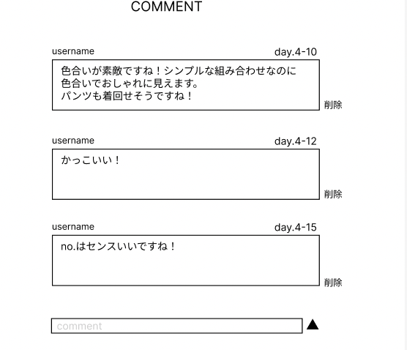
 |  |  |  |  |  |  |  |  |  |  |  |  | 「HOME」ボタンを押下すると、ホーム画面へ遷移する
 |  |  |  |  |  |  |  |  |  |  |  |  | 「BROND」ボタンを押下すると、ブランド選択画面へ遷移する
 |  |  |  |  |  |  |  |  |  |  |  |  | 「BROND」横のセレクトボックスを押下すると、ブランド選択結果画面へ遷移する
 |  |  |  |  |  |  |  |  |  |  |  |  | 「CATEGORY」ボタンを押下すると、カテゴリー選択画面へ遷移する
①
 |  |  |  |  |  |  |  |  |  |  |  |  | 「CATEGORY」横のセレクトボックスを押下すると、ブランド選択結果画面へ遷移する
 |  |  |  |  |  |  |  |  |  |  |  |  | 「BLOG」ボタンを押下すると、ブログ一覧画面へ遷移する
 |  |  |  |  |  |  |  |  |  |  |  |  | 「COMMUNITY」ボタンを押下すると、
 |  |  |  |  |  |  |  |  |  |  |  |  | 「⑧」ボタンを押下すると、カート画面へ遷移する
 |  |  |  |  |  |  |  |  |  |  |  |  | 「⑨」ボタンを押下すると、ログイン画面へ遷移する
 |  |  |  |  |  |  |  |  |  |  |  |  | 「商品」リンクを押下すると、商品画面へ遷移する

使用する部品
識別ID | ラベル |  | 入力／表示 | 部品の種類 |  | 表示桁数 | 入力桁数 | データ型 | 文字種 | 初期表示 | 設定元 |  | 設定先 | 説明
① | HOME |  | - | ボタン |  | - | - | - | - | - |  |  |  | ホーム画面へ遷移するボタン
② | BRNOD |  | - | ボタン |  | - | - | - | - | - |  |  |  | ブランド選択画面へ遷移するボタン
③ | BROND |  | - | セレクトボックス |  | - | - | 文字型 | 全角 | - |  |  |  | ブランド選択結果画面へ遷移するセレクトボックス
④ | CATEGORY |  | - | ボタン |  | - | - | - | - | - |  |  |  | カテゴリー選択画面へ遷移するボタン
⑤ | CATEGORY |  | - | セレクトボックス |  | - | - | 文字型 | 全角 | - |  |  |  | カテゴリー選択結果画面へ遷移するセレクトボックス
⑥ | BLOG |  | - | ボタン |  | - | - | - | - | - |  |  |  | ブログ一覧画面へ遷移するボタン
⑦ | ログイン |  | - | ボタン |  | - | - | - | - | - |  |  |  | ログイン画面へ遷移するボタン
⑧ | カート |  | - | ボタン |  | - | - | - | - | - |  |  |  | カート画面へ遷移するボタン
⑨ | 商品 |  | - | リンク |  | - | - | - | - | - |  |  |  | 商品画面へ遷移するリンク
⑩ | 商品 |  | - | リンク |  | - | - | - | - | - |  |  |  | 商品画面へ遷移するリンク

